Contact Us
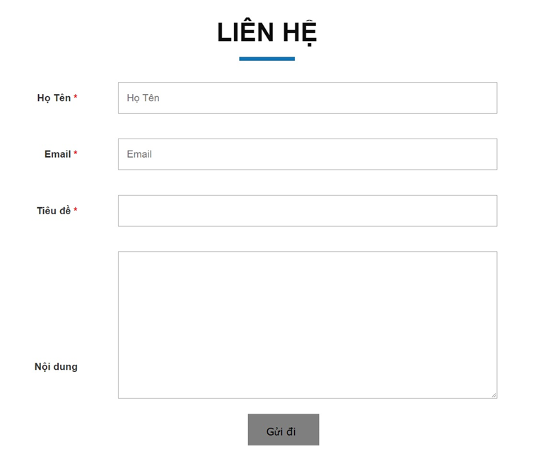
 | Form liên hệ như ảnh bên dưới
Japanese | Vietnamese | English
お問い合わせ | LIÊN HỆ | CONTACT US
お名前 | Họ Tên | Fullname
メールアドレス | Email | Email
タイトル | Tiêu đề | Title
メッセージ | Nội dung | Message
Nút bấm 送信 | Nút bấm Gửi đi | Nút bấm Send

